Planilha1
Execuções
 | Execução 1 | Execução 2 | Execução 3
Sequencial | 15.727266 | 15.052836 | 12.555298
1 thread | 15.445773 | 12.339424 | 12.346934
2 thread | 7.460391 | 6.140709 | 6.080457
3 thread | 5.001204 | 4.106619 | 4.152677
4 thread | 3.975426 | 3.359506 | 3.191580
5 thread | 4.119306 | 3.583683 | 3.504852
6 thread | 4.336111 | 3.396245 | 3.439215

Execuções
Execução 1
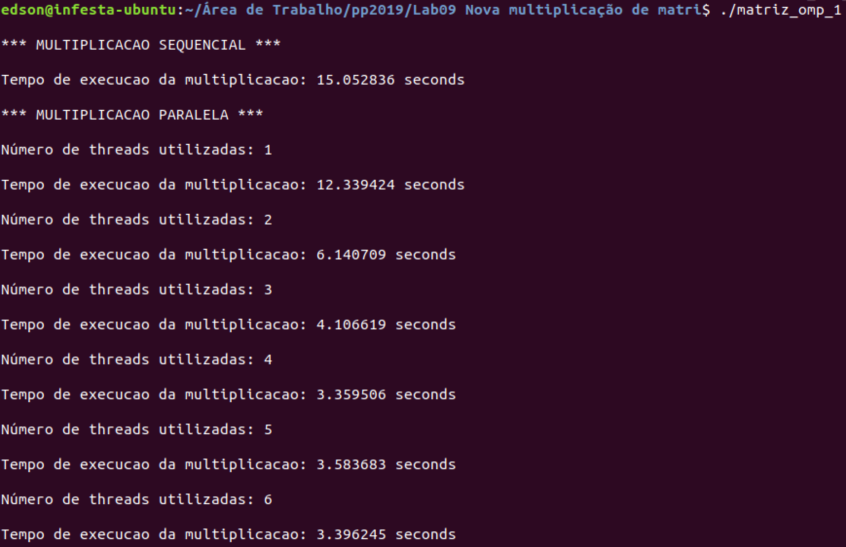

Execução 2
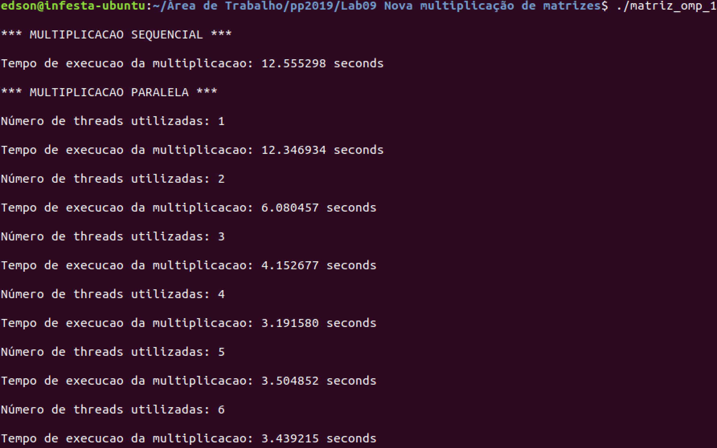

Execução 3

